高橋清書絵コンテ
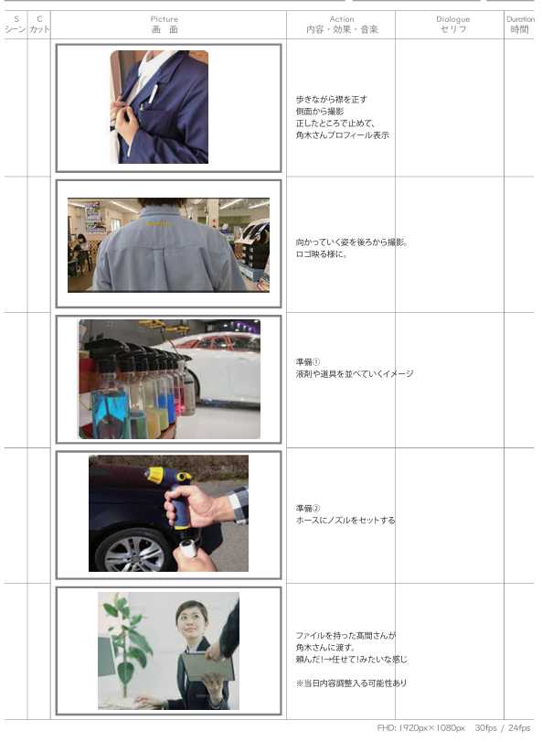
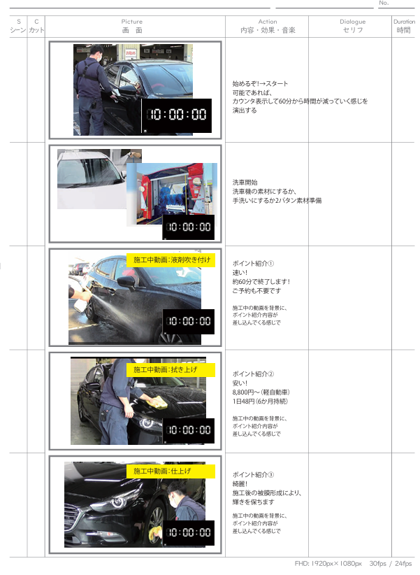
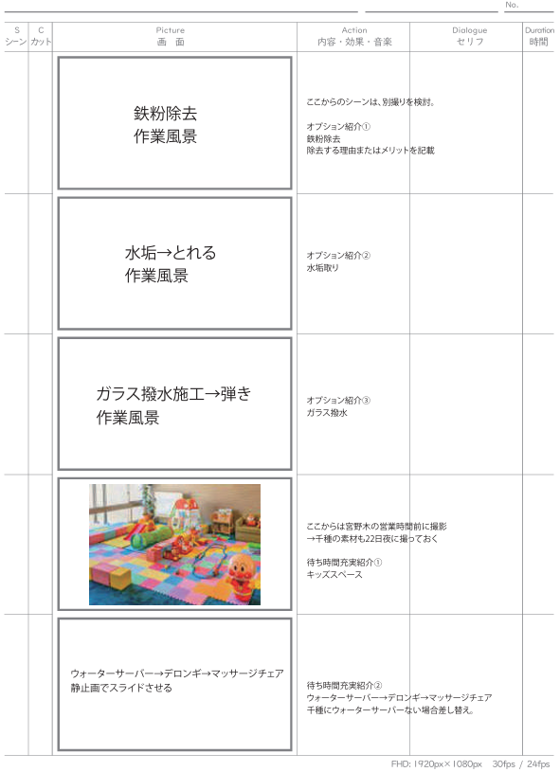
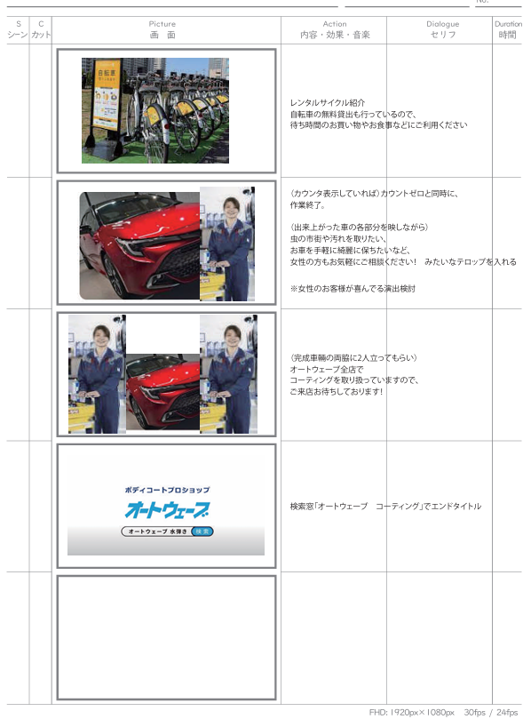
2025年1月 新車紹介_スパイ編 コンテイメージ
イメージ：スパイ映画（007、ミッションインポッシブル1）
BGMはフリー素材で、暗すぎない洋画風でお願いします。 |  |  |  |  |  | 声は無し、シアターモードで字幕進行。フォントは下記を想定。
 |  |  |  |  |  | https://edge.sincar.jp/design/cinema-font/
s シーン | c カット | picture 画面 | action 内容・効果・音楽 | dialogue セリフ | duration 時間
1 | 1 |  | オートウェーブロゴとふらっと1ロゴ | SEをスポーツカーのエンジン音でつける |  | 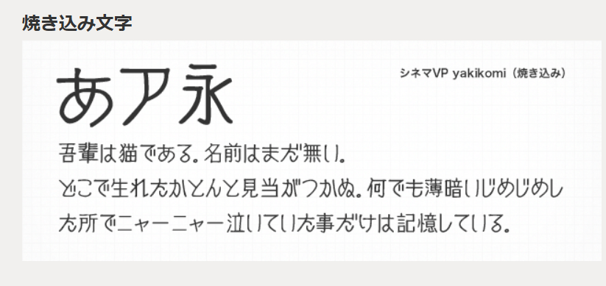
秘密基地
2 | 2 | 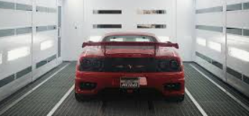 | 宮野木コーティングブースの壁や床をアップ→画面を引くとスペーシアが映る
 | 3 |  | スパイが工場に入ってくる。顔は映さない（コーティングの時と同じように）→スパイのセリフ＆アップ。最後停止してスパイのプロフィール紹介（デジタルのタイプライターっぽく） | スパイ「……これが新しい相棒か？」 |  | 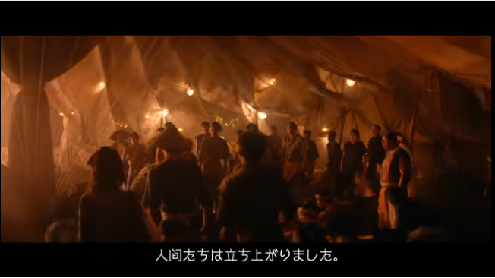
 | 4 | 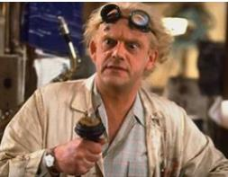 | 博士が工場に入ってくる。顔は映さない（コーティングの時と同じように）→博士のセリフ＆アップ。最後停止して博士のプロフィール紹介（デジタルのタイプライターっぽく） | 博士「そうじゃ。コレがお前さんの新しい相棒、スズキのスペーシアカスタムじゃ」
 | 5 | 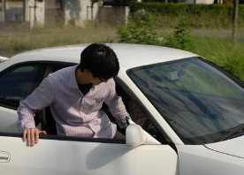 | スパイスペーシアの横に立ちドアを開けて乗り込む | スパイ「ほう……今回はどんな秘密装備があるんだ?」
 | 6 | 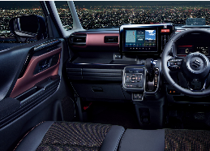 | 助手席アップ | W「見て驚くな、CIAにもＭＩ６にもないスペーシアカスタムだけの特別装備じゃ」
 | 7 | 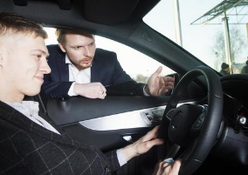 | 運転席アップ（前を向いたままニヤリと笑う） | スパイ「わくわくするな……こいつの機能を教えてくれ」
 | 8 | 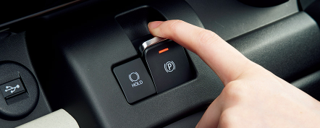 | パーキングブレーキスイッチを操作する手の拡大 | 博士「まずこのスイッチじゃが…」
 | 9 |  | スパイアップで、ミサイルが飛んでいる青写真を画面角に映す | スパイ「ミサイルか？」
 | 10 | 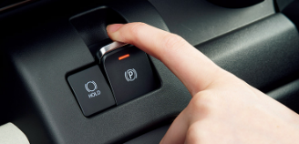 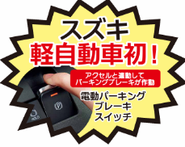 | パーキングブレーキスイッチ拡大に重なる様に、説明を表示させる | Ｗ「違うわい！これは、スイッチひとつで電動パーキングブレーキを簡単に操作できるボタンじゃ！」
 | 11 |  | スパイが博士の方を向く動き | A「そいつは便利だな……」
 | 12 | 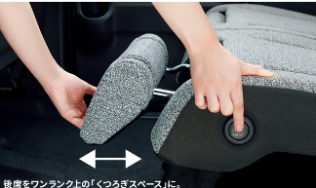 | マルチユースフラップを操作する手の拡大 | W「次にコレが…」
 | 13 |  | スパイアップで、脱出装置作動の青写真を画面角に映す ※車から飛び出すのが理想。AI可。戦闘機でも機体が写らなければOK | A「天井が空いて、椅子ごと飛び出せる脱出装置とか」
 | 14 | 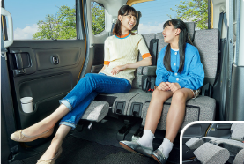 |  | 博士「いや、そんなものはない！リアシートのマルチユースフラップじゃよ。オットマンにも出来る優れものじゃ。」
 | 15 | 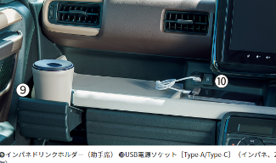 |  | 博士「この車には良い所がまだまだあるぞ。収納は前席に15個、後部座席に6個、なんと合計21個もあるんじゃ。」
 | 16 | 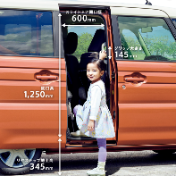 |  | 博士「さらに、大きな乗降グリップに低床フロアで、高齢者や小さい子どもも、楽に乗り降りできるんじゃ。」
 | 17 | 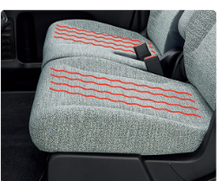 |  | 博士「極めつけは、シートヒーターで、寒い冬でもお尻がポッカポカじゃ。」
など
 | 18 |  | セーフティ装備の表現入れる | 博士「もちろん。衝突被害軽減ブレーキなど、14の安全装置で運転をサポートしてくれるんじゃ」
 | 19 | 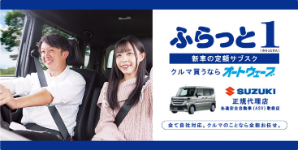 | ふらっと1の紹介タイトル | 博士「そして、ここからが本番じゃ。オートウェーブの最新兵器＜新車の新しい乗りかた＞、その名も”ふらっと1”」じゃよ」
 | 20 | 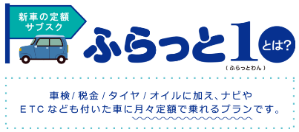 |  | 博士「車検やタイヤ、オイルに加え、ナビやETCなどがパックになっているから安心して乗れるんじゃ」
それぞれ、商品タイトルと写真のみにしたもの
 | 21 | 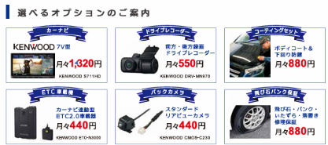 | 各オプションを、順番に画面いっぱいに表示。増えていき、最後6個になって終わる | 博士「秘密兵器はついておらんが、カーナビやドライブレコーダー、コーティングセットなど、オプションも選べてカスタマイズ可能じゃ」
 | 22 |  | 悲しい表情のスパイと、ミサイル・脱出装置青写真シーンがオーバーラップ | スパイ「秘密兵器はないのか……。地味だな……」
 | 23 |  | 怒った博士アップ。異なる事故車の画像が3枚オーバーラップ（AI生成可） | 博士「何をいっておるんじゃ！今までお前さんが何回も壊したせいで組織は大変な損失じゃ！今回は実費じゃぞ！」
 | 24 |  | 驚いた表情のスパイアップ | スパイ「え……？うそだろ？そんなお金ないぞ？」
 | 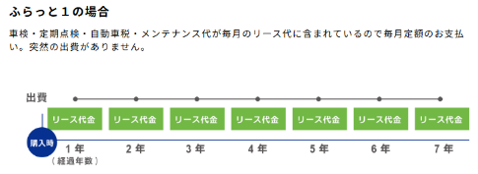 25 |  |  | 博士「安心せい、ふらっと1は新車の定額サブスク、月々定額で乗れるから突然の出費があっても困らんぞい」
オートウェーブのミッション
「世の中から事故車・故障車をなくす」
 | 26 | 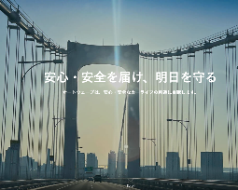 | ミッションを表示 | 博士「このスペーシアカスタムがあれば、我々のミッションもクリアできるな」
 | 27 |  | ハンドルを握ったスパイが助手席向く。いい笑顔 | スパイ「ああ、そうだな。任せてくれ」
 | 28 | 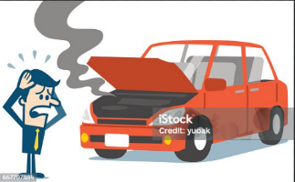 | 場面切り替わり、煙を上げる車と、女性が困っている（女性素材は作成側に一任） | 女性「誰か！助けて！」
 | 29 |  | スパイと博士が同じタイミングで向き合う（声に気づいて顔を向き合わせる感じ）。後部席から撮影 | スパイ「博士！聞こえたか？」 博士「ああ！」
 | 30 |  | 運転席にスパイ、助手席に博士が乗ってスペーシアカスタムで秘密基地から出発 | スパイ「安心してくれレディ！いま助けに向かうよ」
3 | 31 |  | ふらっと1の紹介タイトルが動きをつけて、画面いっぱいに「ドン！」と表示される（映画の最後みたいに）
新車買うならオートウェーブ
4 | 32 |  | 検索窓に「新車買うならオートウェーブ」を音ありでタイプする
4 | 33 |  | オートウェーブロゴと「TO BE」が表示される。SEでエンジン音つける

